国密测试用例
序号 | 场景 | 预期 | 测试步骤 | 测试结果 | 测试截图
 | 图片验证码登录 |  |  |  | 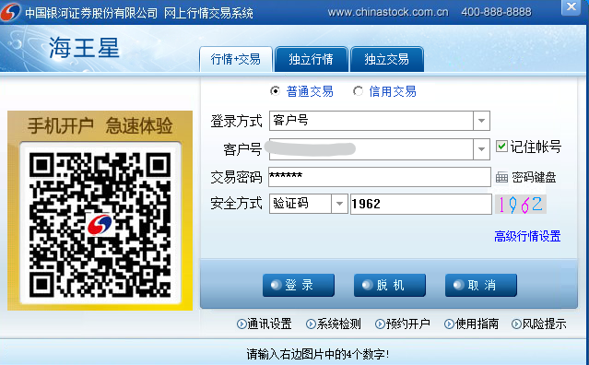 | 
 | 默认PIN码登录 |  |  |  | 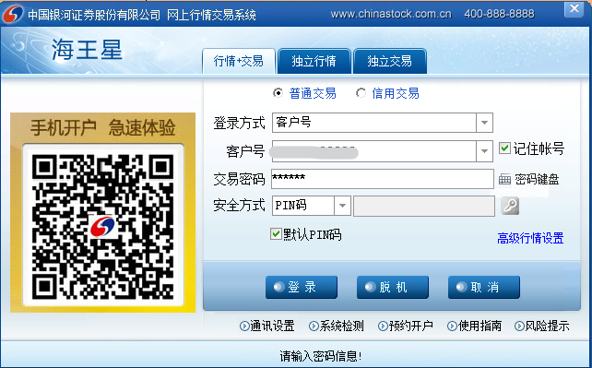
 | PIN码登录 |  |  |  | 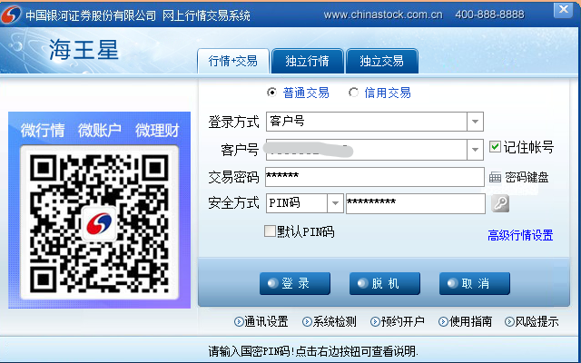 | 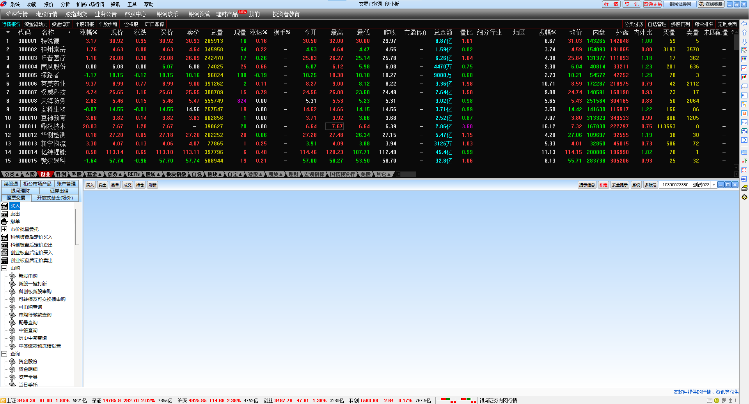
1 | 证书申请 | 证书申请成功，客户端成功登录 | (1)第一次登陆时，用户输入账号密码后，鼠标点击PIN码输入框会弹出证书申请界面；或者点击钥匙图标，也可以弹出证书申请界面 (2)用户手动设置PIN码后，点击证书申请，证书申请成功后，返回登陆页面，点击登录完成用户登录。 | 通过 | 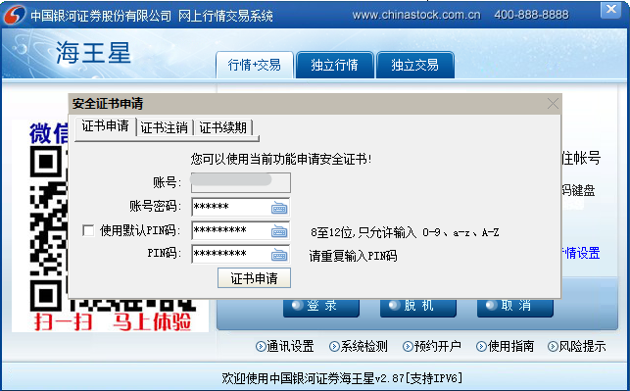 | 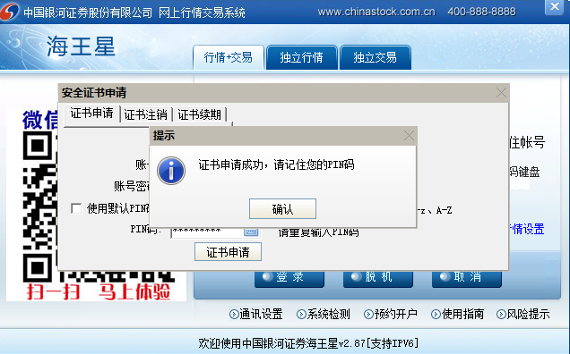
2 | 证书存在且有效 | 用户输入账号、密码、PIN码后，点击登录可正常进入交易界面 | 输入账号、密码、PIN码，点击登录按钮 | 通过 | 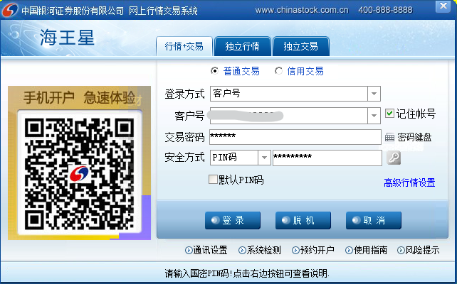
3 | 证书失效（丢失、损坏） | 客户端自动重新申请证书，用户无感知 | 输入账号、密码、PIN码，点击登录后成功进入客户端交易界面。 | 通过 | 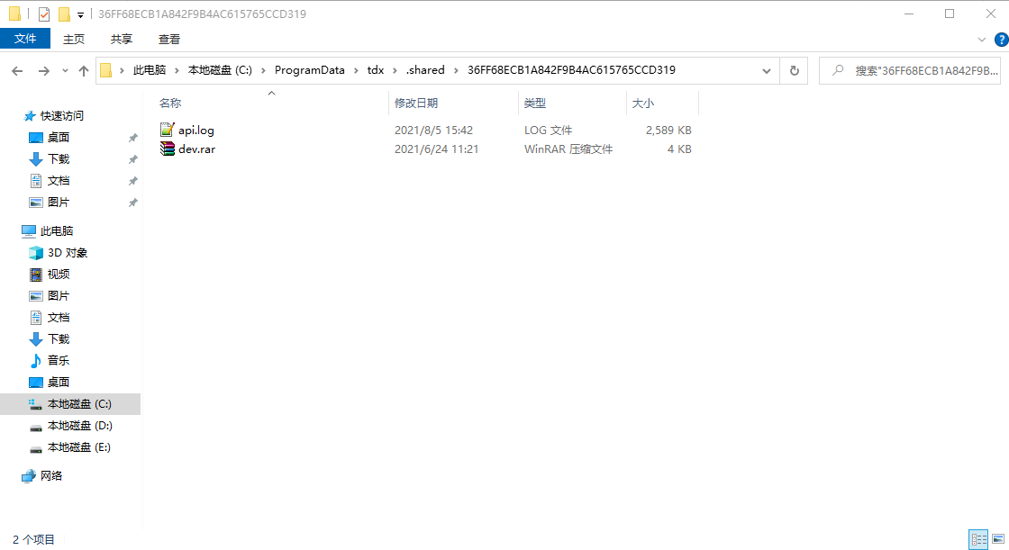 | 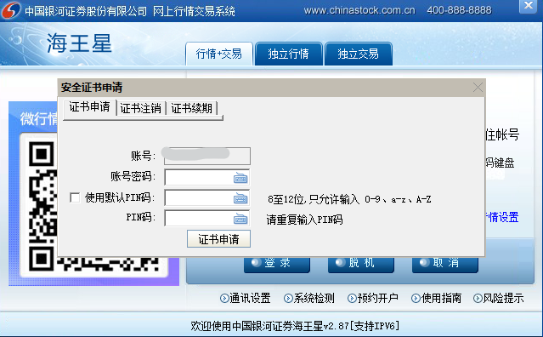 | 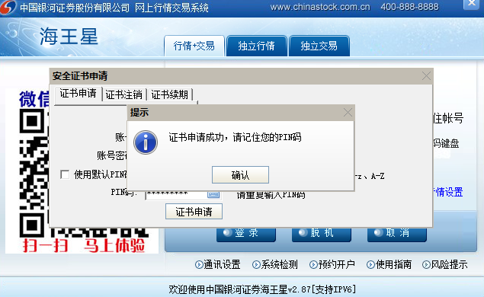
4 | 证书注销 | 用户输入账号、密码后，可通过证书注销功能注销该账号下 的证书 | （1）证书申请界面，选择证书注销 （2）输入账号、密码后点击该按钮可对该账号下的证书进行注销操作。 | 通过 | 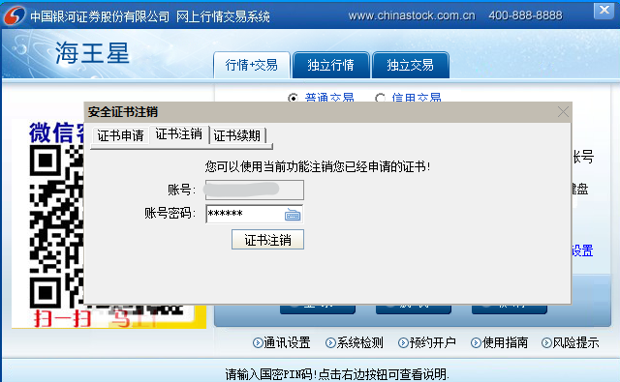 | 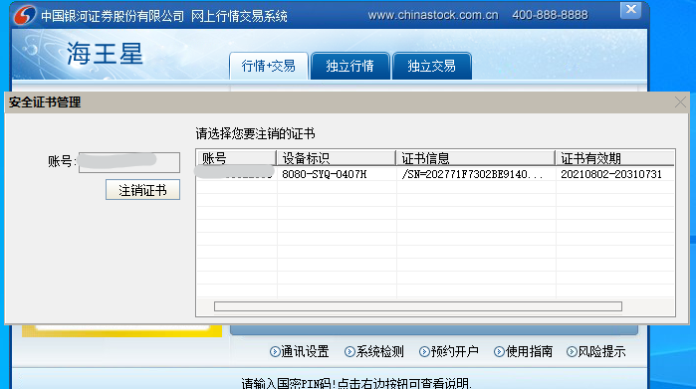 | 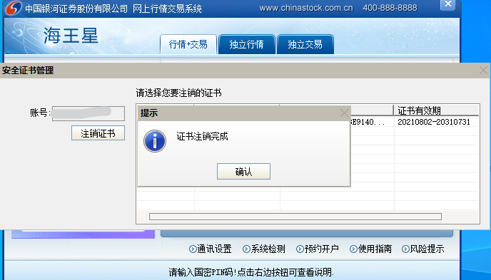
5 | 多账号登录 | 多账号界面单独登录普通 | 普通交易登录界面和主界面登陆一样，用户输入账号、密码、PIN码后，点击登录可正常进入交易界面，新账号客户选择“证书管理”申请证书之后再登陆，其他证书注销和续期同上测试一样 | 通过
 |  | 多账号界面单独登录信用 | 信用交易登录界面同上面普通交易一样，新账号客户选择“证书管理”申请证书之后再登陆， 其他证书注销和续期同上测试一样， | 通过

